お知らせ登録
画面イメージ |  |  |  | 発注入力 |  |  |  |  |  |  |  |  |  |  |  |  |  |  |  |  |  |  |  |  |  |  |  |  |  |  |  |  |  |  |  |  |  |  |  |  |  |  | 2019/11/22
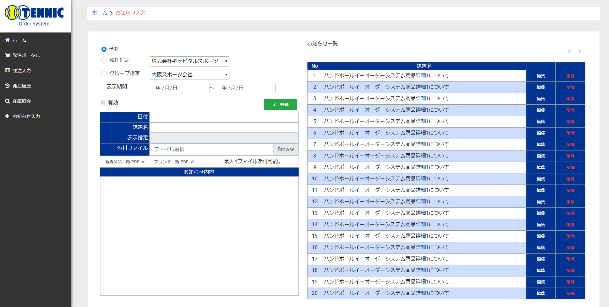

 |  |  |  |  |  |  |  |  |  | ホーム |  |  |  | 発注ポータル |  | 発注入力 |  |  | 発注履歴 |  |  | 在庫照会 |  |  |  |  |  |  |  |  |  |  |  |  |  |  |  |  |  |  |  | ログアウト
帳合先名 |  |  | 株式会社大阪スポーツ

 |  |  |  |  |  |  |  |  |  |  |  |  |  |  |  |  |  |  |  |  |  |  |  |  |  |  |  |  |  |  |  | 株式会社テニック 大阪本社 〒530-0043 北区天満2-13-8 TEL：06-6358-5031 FAX：06-6358-9210 |  |  |  |  |  |  |  | 東京営業所 〒108-0073 港区三田4-1-4 TEL：03-5439-6250 FAX：03-5439-6251

ボタンです。クリックできる。
ボタンです。クリックできる。
メーカー品番 |  |  |  | 1 |  | BAQ005 | 2 |  | BAQ007 |  |  |  |  |  |  |  |  |  |  |  |  |  |  |  |  |  |  |  |  |  |  | 利用可能時間

 |  |  |  | 3 |  | 入力可能 | 4 |  | 入力可能 |  |  |  |  |  |  |  |  |  |  |  |  |  |  |  |  |  |  |  |  |  |  | 業務 |  |  |  | 弊社営業時間

 |  |  |  | 5 |  | 入力可能 | 6 |  | 入力可能 |  |  |  |  |  |  |  |  |  |  |  |  |  |  |  |  |  |  |  |  |  |  | 照会発注 |  |  |  | 8：00～22：00

検索
リセット
 |  |  |  | 7 |  | 入力可能 | 8 |  | 入力可能 |  |  |  |  |  |  |  |  |  |  |  |  |  |  |  |  |  |  |  |  |  |  | 発注取消 |  |  |  | 8：00～22：00

 |  |  |  |  |  |  |  |  |  |  |  |  |  |  |  |  |  |  |  |  |  |  |  |  |  |  |  |  |  |  |  | 上記以外 |  |  |  | 24時間後利用可能

お知らせタイプ

ボタンです。クリックできる。

金額計算
 | 出荷先名 |  |  |  |  |  |  |  |  |  |  | 郵便番号 |  |  | 060-0041 |  | 電話番号 |  | 入力可能

リセット
発注
 |  | 発送先名 |  |  | 入力可能 |  |  |  |  |  |  |  | 住所1 |  | 入力可能 |  |  |  |  |  |  |  |  |  | 出荷可能日 |  |  |  | 2019-11-21

 |  |  |  |  |  |  |  |  |  |  |  |  | 住所2 |  | 入力可能 |  |  |  |  |  |  |  |  | 発注合計金額 |  |  |  |  | \44,800 |  |  |  |  |  | 摘要 |  | 入力可能

畳める・開ける

詳細表示 |  |  |  |  | メーカー品番 |  |  | 商品名 |  |  |  |  |  |  |  |  |  |  |  | ブランド |  |  | 上代 |  |  | 下代 |  |  |  | ロット |  |  |  | 摘要

非表示 |  |  |  |  | BAQ005 |  |  | バドミントンシューズ／メンズ（AYTK087） |  |  |  |  |  |  |  |  |  |  |  | テニック |  |  | \7,400 |  |  | \6,400 |  |  |  | 1 |  |  |  | 入力可能

ª

画像 |  |  |  |  | 摘要 |  |  |  |  |  | サイズｘカラー |  |  |  |  | 22.5 |  | 23 |  | 23.5 | 24 |  | 24.5 | 25 |  |  | 25.5 | 26 |  |  | 26.5 |  | 27 |  | 27.5 |  |  | 28 | 5H |  | 9

 |  |  |  |  | Aさんの分 |  |  |  |  |  | レッド |  |  |  |  | 11 |  | 0 |  | 5 | 0 |  | 0 | 0 |  |  | 0 | 1 |  |  | 0 |  | 0 |  | 0 |  |  | 0 | 0 |  | 0

text
 |  |  |  |  | 摘要 |  |  |  |  |  | 発注数 |  |  |  |  |  |  |  |  | 5

入力可能
 |  |  |  |  | Bさんの分 |  |  |  |  |  | グレー |  |  |  |  | 12 |  | 0 |  | 2 | 0 |  | 0 | 0 |  |  | 6 | 0 |  |  | 0 |  | 0 |  | 4 |  |  | 0 | 0 |  | 0

 |  |  |  |  | 摘要 |  |  |  |  |  | 発注数 |  |  |  |  |  |  |  |  | 2

 |  |  |  |  | 入力可能 |  |  |  |  |  | ブラック |  |  |  |  | 12 |  | 0 |  | 2 | 0 |  | 0 | 0 |  |  | 6 | 0 |  |  | 0 |  | 0 |  | 3 |  |  | 0 | 0 |  | 0

複数カラーとサイズ
表示可能
 |  |  |  |  |  |  |  |  |  |  | 発注数

詳細表示 |  |  |  |  | メーカー品番 |  |  | 商品名 |  |  |  |  |  |  |  |  |  |  |  | ブランド |  |  | 上代 |  |  | 下代 |  |  |  | ロット |  |  |  | 摘要

非表示 |  |  |  |  | BAQ007 |  |  | UNI トレーナー Yippee |  |  |  |  |  |  |  |  |  |  |  | テニック |  |  | \7,000 |  |  | \6,000 |  |  |  | 1 |  |  |  | 入力可能

ª

画像 |  |  |  |  | 摘要 |  |  |  |  |  | サイズｘカラー |  |  |  |  | SS |  | S |  | M | L |  | XL | XXL

入力可能
 |  |  |  |  | 入力可能 |  |  |  |  |  | レッド |  |  |  |  | 11 |  | 0 |  | 5 | 0 |  | 0 | 0

 |  |  |  |  | 摘要 |  |  |  |  |  | 発注数 |  |  |  |  |  |  | 0 |  |  | 0 |  | 0 | 0

複数カラーとサイズ表示可能

